Инструкция
 |  | Инструкция

1) | Если вам известно наименование Бренда который вам нужен
 | введите его в окно поиска -> |  | над прайсом
 | при найденом совпадении в прайс листе подходяшие по запросу строки будут
 | выделенны жолтым цветом | 1 | Alberto Sassi | Электро-компоненты | Лебёдка
2) | В прайс листе каждый столбец оснащён фильтром для более удобного поиска ,
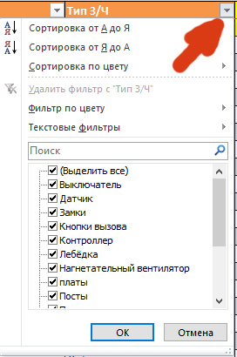
 | Вам необходимо нажать на значёк
 | и выбрать нужные вам категории

3) | Для того чтобы вернуть список в исходное состояние необходимо нажать на пиктограмму из пункта "2"
 | и нажать на надпись <<Удалить фильтр с "наименование колонки" >>
4) | Так же в правом верхнем углу есть кнопка перехода на электронный каталог на нашем сайте , там представленны запчасти под заказ и в наличии
 | ПРАЙС
5) | Запросы можно отправлять как по E-mail так и сделав заказ на нашем сайте REGIONLIFT.RU

